Sheet1
20A~D |  |  | 副手武器 | 电磁枪
 |  |  | 近战武器 | 钳爪 | 拳套 | 电锯
 |  |  | 投掷武器 | 手雷
 |  |  | 手装饰 | 项链
 |  |  | 脸装饰 |  |  |  | 1 | 面具 | 神秘人
 |  |  | 背包

E区BOSS： | 神秘人
 | 掉落： | 1 | 面具 | 脸部饰品
 |  | 2 | 榴弹发射器 | 投掷武器 |  | 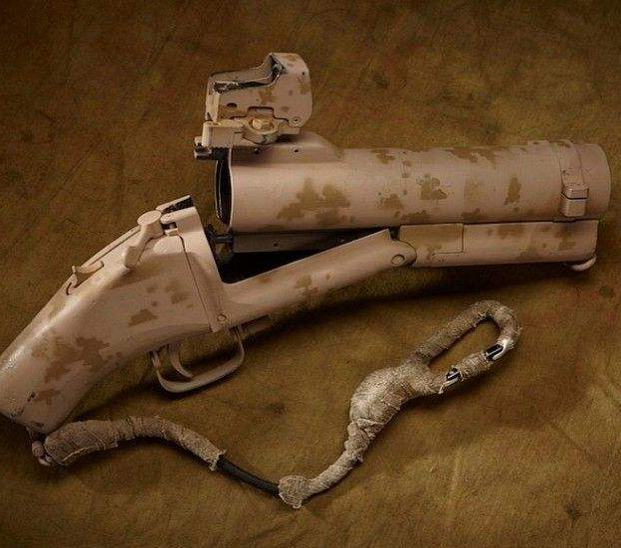 |  | 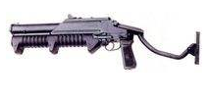
 |  | 3 | 双手大剑（巨阙/宽） 拐类武器 | 近战武器 |  | 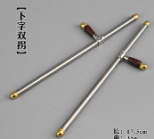 |  | 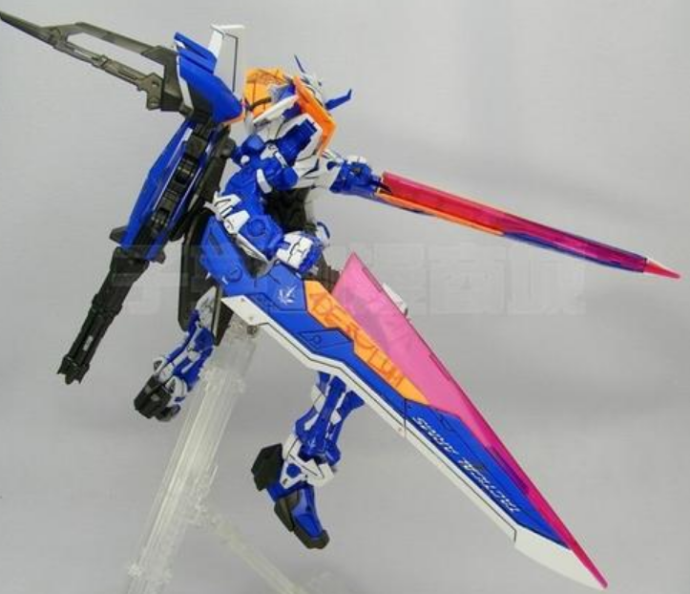 |  | 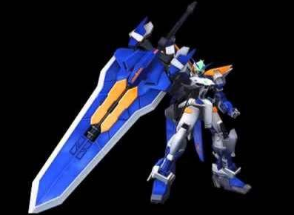 | 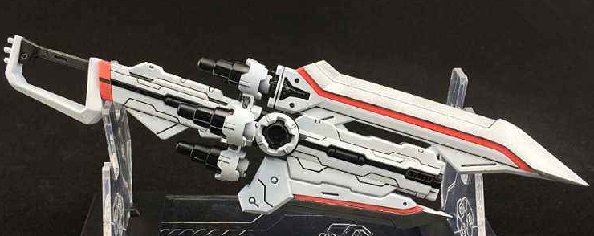
 |  | 4 | 铁虎手枪(三连射） | 副手武器 |  |  |  |  | 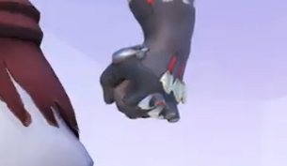

Sheet2
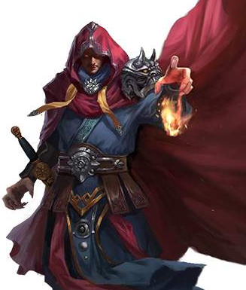
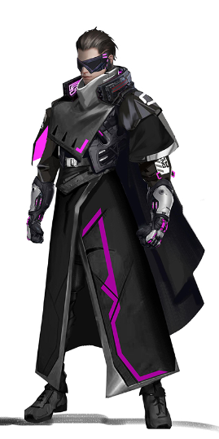
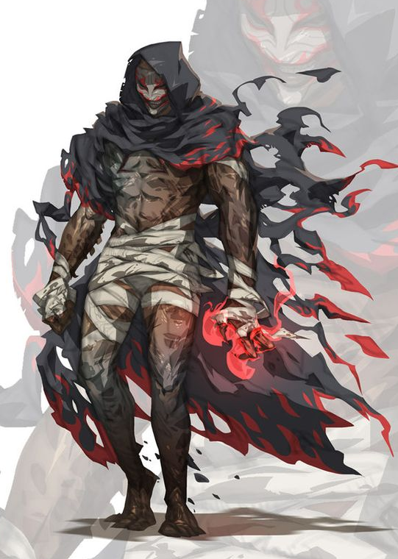
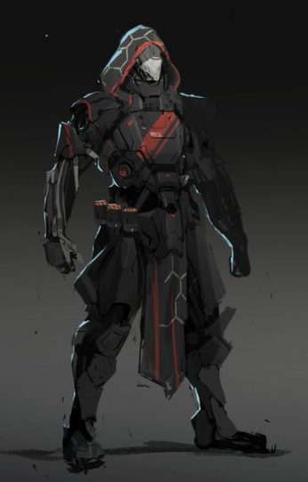
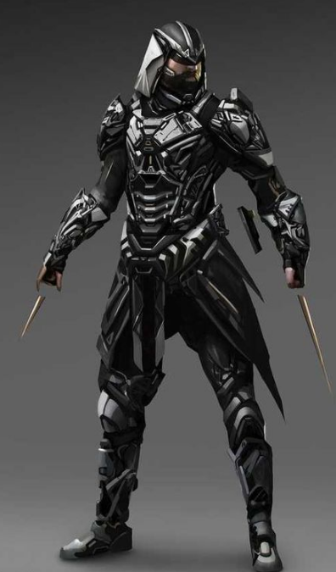
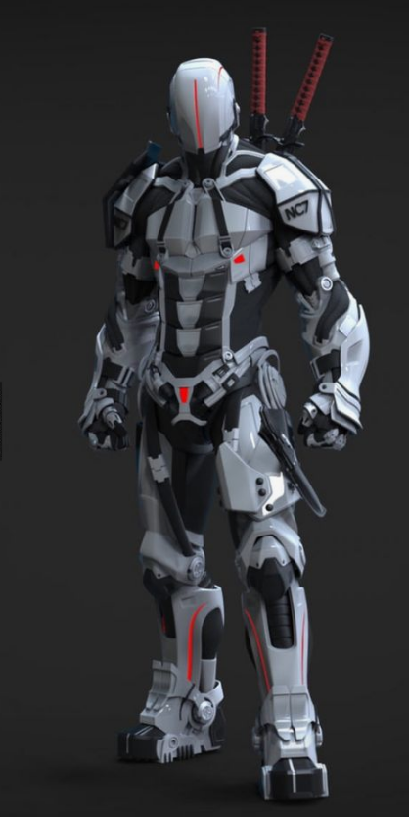
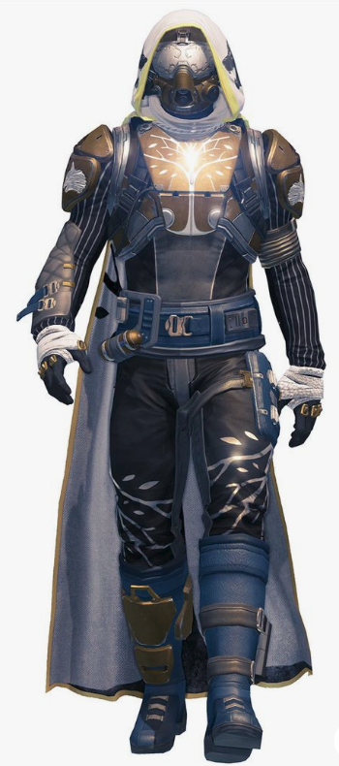

神秘人：四象大师（机甲元素）

人物元素： | 斗篷 | 非战斗
 | 机甲
 | 面罩/面具 | 换色切换攻击形态

机枪 | 热能武器 |  | 紫色 | 电 | 4 | 跳劈 | 横扫 | 幻影突刺X多人 |  | 三国无双·吕布
拳师 |  |  | 蓝色 | 冰 | 4
长矛 |  |  | 绿色 | 风 | 4
法师 | 射击 |  | 红色 | 火 | 4 | 天蚕变 | 火云邪神

 |  |  |  |  |  |  |  |  | 高频率伤害

 |  |  |  |  |  |  |  |  | 全区域 |  | 减速
 |  |  |  |  |  |  |  |  | 大区域

